Produit mix N.L avec contrainte
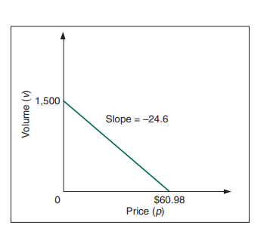
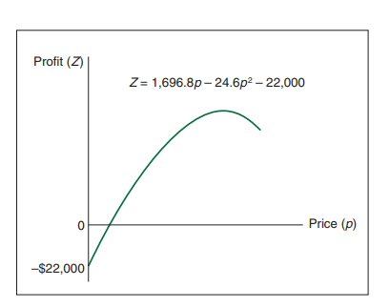
Usine de textiles |  | Maximisation de profit non linéaire

 |  |  |  |  | Profit total
 |  | Demande | Prix | Profit | Prix - coût partiel = profit unitaire
 | T Shirt 1 : | 602.40000682 | 36.49 | 24.49 | Prix idéaux calculés par le solveur qui va maximiser le profit
 | T Shirt 2: | 1062.9000062 | 25.66 | 16.66 | Contraintes de départ
 |  |  | Total= | 32459.23438 | Ce qui est utilisé après l'action du solveur

Source : Bernard_W_._Taylor_Introduction_to_Management_Science_11th_2013
maximiser Z = (p₁ - 12) x₁ + (p₂ - 9) x₂
sous les contraintes
2x₁ + 2.7x₂ <= 6000
3.6x₁ + 2.9x₂ <= 8500
7.2x₁ + 8.5x₂ <= 15000
oû, x₁ = 1500 - 24.6p₁
x₂ = 2700 - 63.8p₂
_{et} p_{1 est} le prix de t shirt 1
et p_{2 est} le prix de t shirt 2
Resource constraints: | Contraintes de ressource
 | Resource | Utilisé | Disponible
 | Tissus: | 4074.6300305 | 6000
 | Temps de découpe: | 5251.0500426 | 8500
 | Temps de finition: | 13371.930102 | 15000
Explications :
Dans la fonction Z,
12 et 9 sont les couts variables, unitaires par t shirt.
Ce qui fait que c'est non linéaire, c'est quand on substitue x1 et x2 dans la fonction, on obtient du p1 au carré, etc ... la fonction est donc courbe.
x1 et x2 sont des estimations faites par les commerciaux de la demande en fonction du prix que l'on donne à t shirt 1 et t shirt 2. Forcément, plus le prix est élevé, moins il y a de demande et de volume de vente. C'est linéaire, voir à droite un exemple: ----------------->
La fonction objectif devient donc non linéaire et ressemble à ( Chiffres pas en rapport avec plus haut) :

